横式简约列表
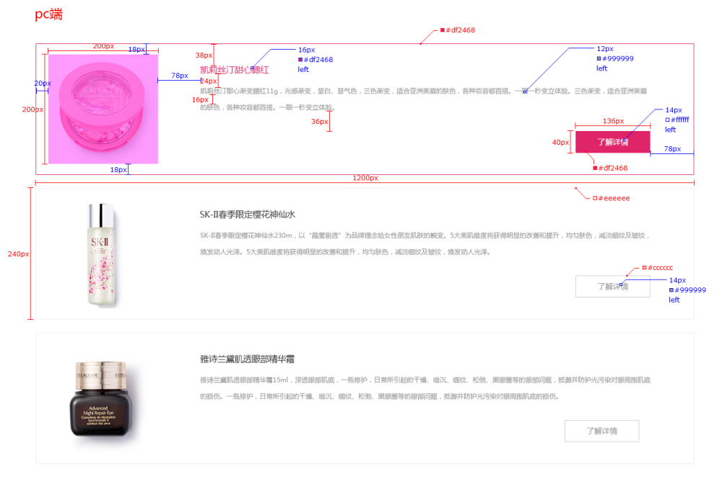
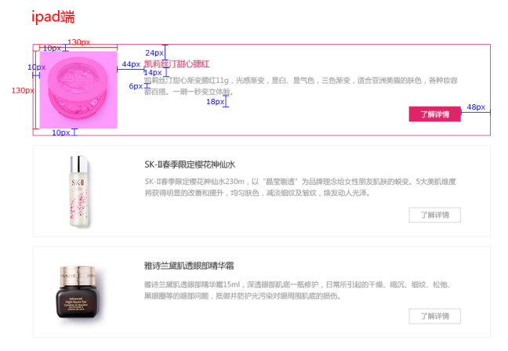
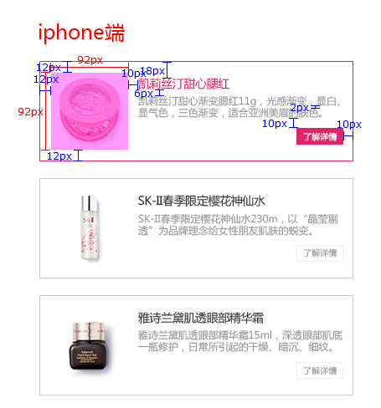
样式名称：横式简约列表
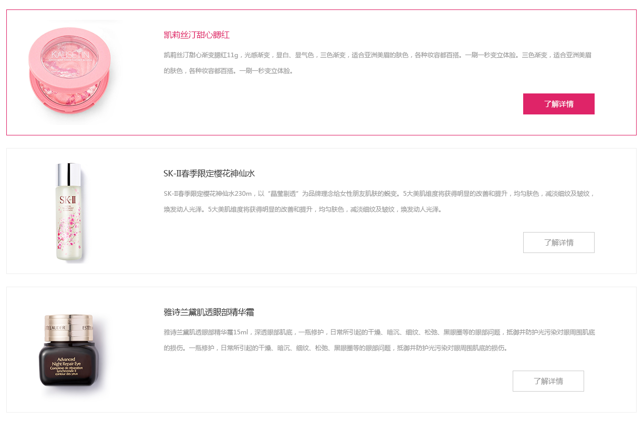 图片展示区域

序号 | 交互说明 |  | 备注 | 专有样式 | 默认 |  | 经过/选中
1 |  |  | 参考链接 | 标题 | 文本 | color:#333 | 文本 | color:#df2468
2 | 鼠标移上去，产品项边框、标题文本、按钮背景切换成粉色 |  | 交互效果 |  |  | font-size:14px |  | font-size:14px

序号 | 属性 | 值 | 备注 | 按钮 | 文本 | color:#666 | 文本 | color:#fff
1 | 模块layout | 横式简约列表 |  |  |  | font-size:12px |  | font-size:12px
2 | 色系 | 粉色（默认） |  |  | 颜色 | color:#fff | 颜色 | color:#df2468
3 | 数据来源 | 全部/指定分类/指定产品 |  |  | 边框 | 1px solid #eee | 边框 | 1px solid #df2468
4 | 产品类型
5 | 产品标签 |  |  | 产品项 | 背景 | bg color：无 | 背景 | 无
6 | 显示个数 | 6个 |  |  | 边框 | 1px solid #eee | 边框 | 1px solid #df2468
7 | 显示列数
8 | 产品排序 | 时间/名称/销量/价格/产品排序 |  | 列表筛选 | 文本 | Color:#000 | 文本 | Color:#fff
9 | 展示内容 | 图片，名称，描述 |  |  |  | font-size:14px |  | 无
10 | 列表排序 | 显示/隐藏（默认） | 列表风格才显示该设置 |  |  |  |  | bg color：#df2468
11 | 高级筛选 | 显示/隐藏（默认） | 列表风格并且分类页里才显示该设置
12 | 分页 | 加载更多/传统分页/隐藏（默认）
13 | 跳转方式 | 当前页面/新建页面（默认）

序号 | 色系 | 默认 | 悬停/选中
1 | 红 | 不变 | 产品项边框，标题文本，按钮背景切换红色
2 | 粉 | 不变 | 产品项边框，标题文本，按钮背景切换粉色
3 | 橙 | 不变 | 产品项边框，标题文本，按钮背景切换橙色
4 | 黄 | 不变 | 产品项边框，标题文本，按钮背景切换黄色
5 | 绿 | 不变 | 产品项边框，标题文本，按钮背景切换绿色
6 | 青 | 不变 | 产品项边框，标题文本，按钮背景切换青色
7 | 蓝 | 不变 | 产品项边框，标题文本，按钮背景切换蓝色
8 | 紫 | 不变 | 产品项边框，标题文本，按钮背景切换紫色
9 | 棕 | 不变 | 产品项边框，标题文本，按钮背景切换棕色
10 | 黑 | 不变 | 产品项边框，标题文本，按钮背景切换黑色

标注图

简约卡片式列表
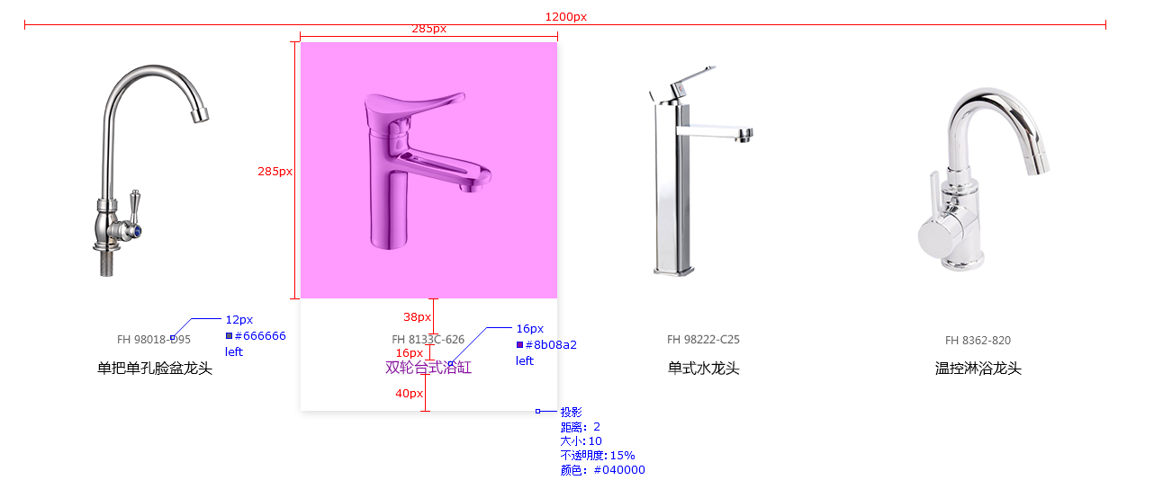
样式名称：简约卡片式列表
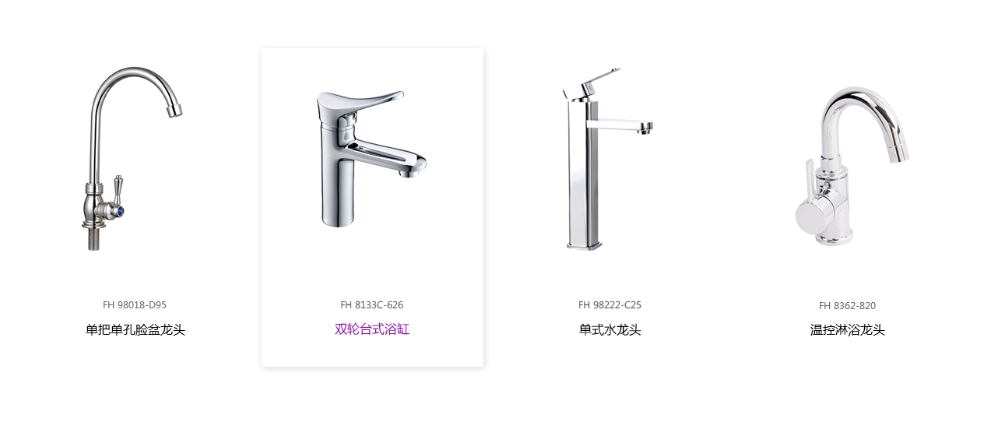 图片展示区域

序号 | 交互说明 |  | 备注 | 专有样式 | 默认 |  | 经过/选中
1 |  |  | 参考链接 | 标题 | 文本 | color:#333 | 文本 | color:#8b08a2
2 | 鼠标移上去，标题文本切换成紫色，产品项出现阴影效果 |  | 交互效果 |  |  | font-size:14px |  | font-size:14px

序号 | 属性 | 值 | 备注 | 列表筛选 | 文本 | Color:#000 | 文本 | Color:#fff
1 | 模块layout | 简约卡片式列表 |  |  |  | font-size:14px |  | 无
2 | 色系 | 紫色（默认） |  |  |  |  |  | bg color：#8b08a2
3 | 数据来源 | 全部/指定分类/指定产品
4 | 产品类型
5 | 产品标签 |  |  | 产品项 | 背景 | 无 | 背景 | 无
6 | 显示个数 | 12个 |  |  | 边框 | 无 | 边框 | 无
7 | 显示列数 | PC：4个；横IPad：4个；IPad：4个；Phone ：2个
8 | 产品排序 | 时间/名称/销量/价格/产品排序
9 | 展示内容 | 图片，名称 |  | 描述 | 文本 | color:#666 | 文本 | color:#666
10 | 列表排序 | 显示/隐藏（默认） | 列表风格才显示该设置 |  |  | font-size:12px |  | font-size:12px
11 | 高级筛选 | 显示/隐藏（默认） | 列表风格并且分类页里才显示该设置
12 | 分页 | 加载更多/传统分页/隐藏（默认）
13 | 跳转方式 | 当前页面/新建页面（默认）

序号 | 色系 | 默认 | 悬停/选中
1 | 红 | 不变 | 标题文本切换红色
2 | 粉 | 不变 | 标题文本切换粉色
3 | 橙 | 不变 | 标题文本切换橙色
4 | 黄 | 不变 | 标题文本切换黄色
5 | 绿 | 不变 | 标题文本切换绿色
6 | 青 | 不变 | 标题文本切换青色
7 | 蓝 | 不变 | 标题文本切换蓝色
8 | 紫 | 不变 | 标题文本切换紫色
9 | 棕 | 不变 | 标题文本切换棕色
10 | 黑 | 不变 | 标题文本切换黑色

 |  |  | 标注

反色图文展示列表
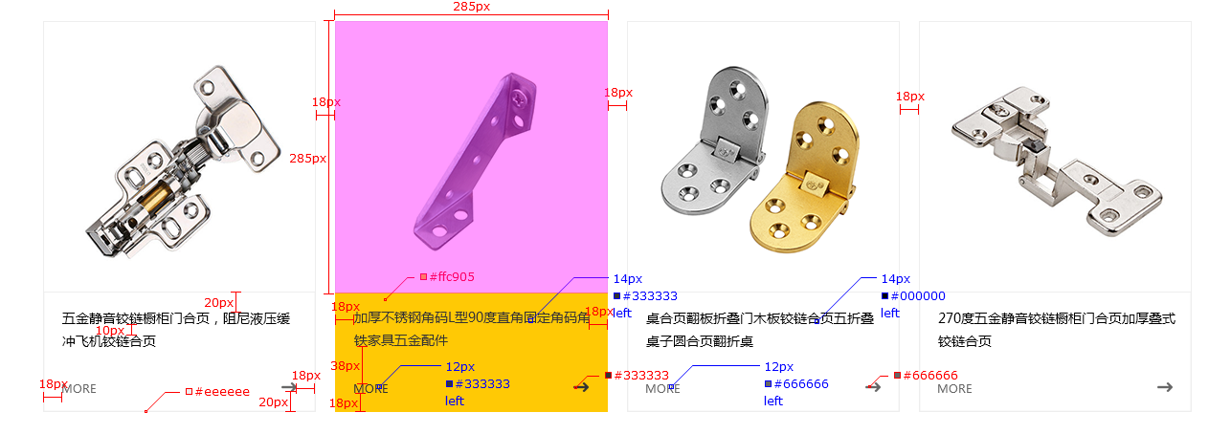
样式名称：反色图文展示列表
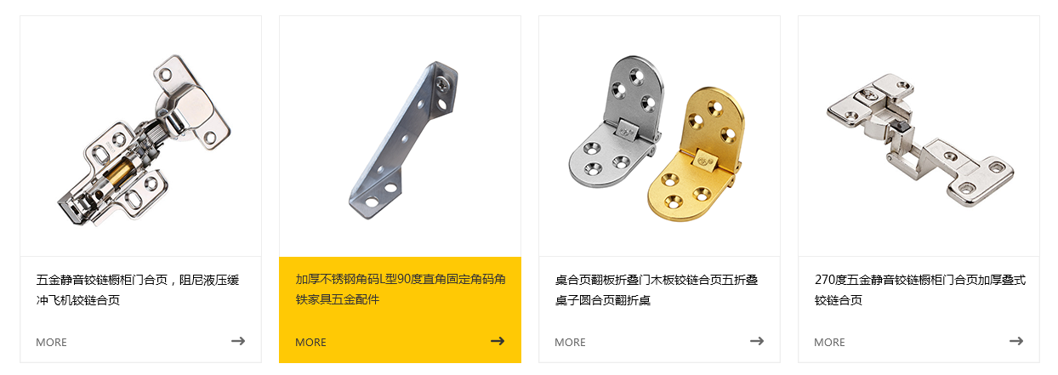 图片展示区域

序号 | 交互说明 |  | 备注 | 专有样式 | 默认 |  | 经过/选中
1 |  |  | 参考链接 | 标题 | 文本 | color:#333 | 文本 | color:#333
2 | 鼠标移上去，产品项背景切换黄色，标题文本、按钮、图标切换成#333 |  | 交互效果 |  |  | font-size:14px |  | font-size:14px

序号 | 属性 | 值 | 备注 | 按钮 | 文本 | color:#666 | 文本 | color:#333
1 | 模块layout | 反色图文展示列表 |  |  |  | font-size:12px |  | font-size:12px
2 | 色系 | 黄色（默认）
3 | 数据来源 | 全部/指定分类/指定产品
4 | 产品类型
5 | 产品标签 |  |  | 产品项 | 背景 | bg color：无 | 背景 | color:#ffc905
6 | 显示个数 | 12个 |  |  | 边框 | 1px solid #eee | 边框 | 无
7 | 显示列数 | PC：4个；横IPad：4个；IPad：4个；Phone ：2个
8 | 产品排序 | 时间/名称/销量/价格/产品排序 |  | 列表筛选 | 文本 | Color:#000 | 文本 | Color:#333
9 | 展示内容 | 图片，名称，按钮 |  |  |  | font-size:14px |  | 无
10 | 列表排序 | 显示/隐藏（默认） | 列表风格才显示该设置 |  |  |  |  | bg color：#ffc905
11 | 高级筛选 | 显示/隐藏（默认） | 列表风格并且分类页里才显示该设置
12 | 分页 | 加载更多/传统分页/隐藏（默认）
13 | 跳转方式 | 当前页面/新建页面（默认）

序号 | 色系 | 默认 | 悬停/选中
1 | 红 | 不变 | 产品项背景切换红色，标题文本，按钮，图标切换成白色
2 | 粉 | 不变 | 产品项背景切换粉色，标题文本，按钮，图标切换成白色
3 | 橙 | 不变 | 产品项背景切换橙色，标题文本，按钮，图标切换成白色
4 | 黄 | 不变 | 产品项背景切换黄色，标题文本，按钮，图标切换成黑色
5 | 绿 | 不变 | 产品项背景切换绿色，标题文本，按钮，图标切换成白色
6 | 青 | 不变 | 产品项背景切换青色，标题文本，按钮，图标切换成白色
7 | 蓝 | 不变 | 产品项背景切换蓝色，标题文本，按钮，图标切换成白色
8 | 紫 | 不变 | 产品项背景切换紫色，标题文本，按钮，图标切换成白色
9 | 棕 | 不变 | 产品项背景切换棕色，标题文本，按钮，图标切换成白色
10 | 黑 | 不变 | 产品项背景切换黑色，标题文本，按钮，图标切换成白色

 |  |  | 标注

